Presentación


SOLUCION WEB PARA LA GESTION EN TIEMPO REAL
DEL PARQUE INFANTIL TIPO PLAYGROUND YUPI SAC
Metodologìa Ágil
Framework Scrum
Integrantes:
- Makino Pérez, Eder Kenzo

Inception Ágil
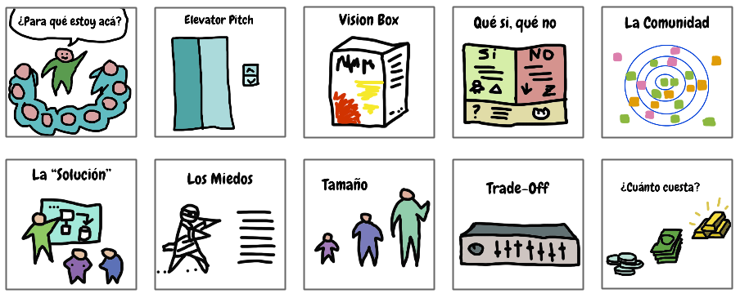
INCEPTION ÁGIL

Para que estamos acá | Desarrollo de una plataforma web para la gestion en tiempo real para un parque infantil tipo playground YUPI SAC
Elevator Pitch
Caja del Producto
Lista del SINOES
Stakeholders
La Solución | Solución Web desarrollado en Java web JSP, HTML5, CSS. Motor de Base de Datos Mysql. Framework Bootstrap, Spring MVC, React/Vite, RIA, otras librerías
Matriz de Riesgos del Proyecto
Alcance del Proyecto | El proyecto se enfoca en la gestion de las actividades diarias de los trabajadores para con el cliente como el registro, cotizacion y agendamiento de eventos asi como tambien el control del tiempo de estadia.
Atributos de Calidad
Costo del Proyecto | S/. 5633.3

COMUNIDAD (STAKEHOLDERS)
 |  | Rol | Breve Descripción
1 . Mauro Aldair Lopez Aiquipa |  | Gerente General | Lider del negocio que cumple la funcion de monitoreo, control y finanzas
2. Tamara Carolina Bringas Perez |  | Gerente Administrativa | Brinda asistencia al Gerente General en las funciones necesarias.
3. Karla Tupañauqui |  | Recepcion / Cafetin | Atencion al cliente y gestion de funciones diarias del negocio
4. Mary Aiquipa |  | Asistente de Recepcion | Soporte al personal de Recepcion
5. Andrea Lopez Aiquipa |  | Diseñadora | Realizar las funciones de decoracion, diseño y publicidad

Historias de Usuario
HISTORIAS DE USUARIO

HU | Descripción de las Historias de Usuario | EPICAS | PROBLEMA
HU1 | Cómo Recepcionista, quiero registrar la informacion de los cliente para tener acceso correctamente a su informacion. | Gestión de Registro | El negocio Playground Indoor Yupi SAC, cuenta con la herramienta EXCEL para el registro y gestion de clientes por lo cual en la actualidad es necesario la transformacion digital para asi facilidades asi como tambien automatizar actividades de gestion en el negocio ademas cumplir con normas de seguridad de la informacion de datos personales a causa de mantener la satisfaccion del cliente. La sede del negocio se encuentra en el distrito de Miraflores con un espacio amplio de 140m2 con ambientes seguros para la diversion de los niños. En cuanto a la solucion de la necesidades observadas mediante el analisis contextual con la parte interesada de este proyecto se realizará la implementacion de la solucion web para asi modernizar e integrar la norma de transformacion digital para la interoperatibilidad, seguridad y gestion en el negocio para cubrir las necesidades detectadas para otorgar facilidades en la gestion, accesibilidad y disponibilidad asi como tambien la seguridad de su informacion.
HU2 | Cómo Recepcionista, quiero registrar la informacion de los niños asociados a un cliente para controlar correctamente su ingreso al establecimiento.
HU3 | Como recepcionista, quiero consultar la información de los clientes registrados para acceder rápidamente a sus datos cuando sea necesario.
HU4 | Como recepcionista, quiero actualizar la información de clientes y niños para mantener los datos correctos y actualizados.
H05 | Como administrador, quiero visualizar el historial de visitas de cada cliente para conocer la frecuencia de uso del servicio.
HU6 | Como recepcionista, quiero registrar la hora de ingreso de los niños para iniciar el control del tiempo de permanencia. | Gestion del Tiempo de Estadia
HU7 | Como recepcionista, quiero registrar la hora de salida de los niños para finalizar el control de su permanencia. |  | PRODUCTO (SOFTWARE)
 |  |  | Elaborar una Solución Web para la gestion en tiempo real del playground indoor Yupi SAC. Puede utilizar framework como: Spring Boot, Bootstrap, React/Vite y diferentes dependencias para el desarrollo del aplicativo. Lenguaje de Programación Java Web JSP, HTML5, CSS; Motor de Base de Datos Mysql, para el diseño del modelo de base de datos Bizagui Modeler, Mysqlworkbench.El patrón de la arquitectura de software es Arquitectua en Capas o Desarrollo Front End - Desarrollo Backend.
HU8 | Como recepcionista, quiero que el sistema calcule automáticamente el tiempo de permanencia para evitar errores de cálculo.

HU9 | Como recepcionista, quiero visualizar en tiempo real el tiempo restante de cada sesión para informar oportunamente a los clientes.

 |  |  |  | ARQUITECTURA DE DISEÑO DE LA SOLUCIÓN WEB
HU10 | Como recepcionista, quiero recibir alertas cuando el tiempo contratado esté próximo a finalizar para avisar al cliente con anticipación.

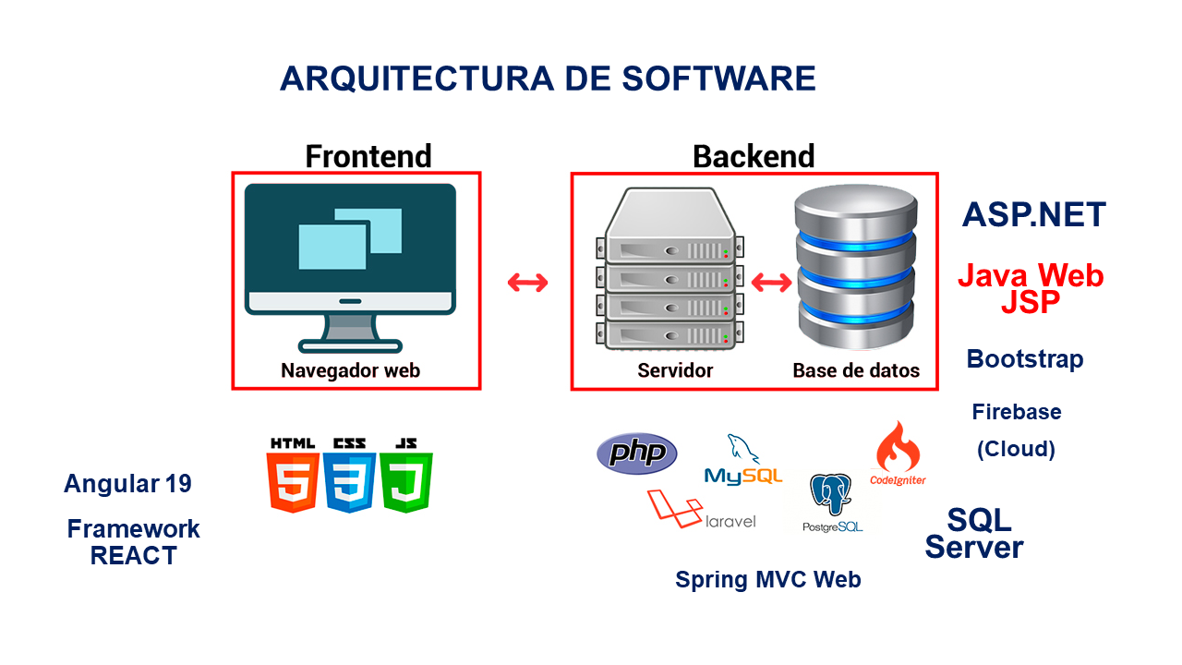

HU11 | Como administrador, quiero visualizar la cantidad de clientes del Playground para controlar la cantidad de personas en el playground.

HU12 | Como recepcionista, quiero registrar reservas para eventos y cumpleaños para asi organizar la programación del establecimiento. | Gestion de Eventos y Agenda

HU13 | Como recepcionista, quiero verificar la disponibilidad de fechas y horarios para evitar conflictos entre reservas.

HU14 | Como recepcionista, quiero modificar o cancelar reservas para atender los cambios solicitados por los clientes.

HU15 | Como recepcionista, quiero consultar un calendario de reservas para visualizar los eventos programados.

HU16 | Como recepcionista, quiero generar cotizaciones para eventos infantiles para ofrecer propuestas según el paquete establecido.

HU17 | Como recepcionista, quiero que el sistema calcule automáticamente el costo según el paquete seleccionado para agilizar la elaboración de cotizaciones.

HU18 | Como recepcionista, quiero agregar servicios adicionales a una cotización para personalizar los eventos según las necesidades del cliente.

HU19 | Como cliente, quiero conocer el monto total de la cotización para decidir si acepto el servicio ofrecido.

HU20 | Como recepcionista, quiero convertir una cotización aprobada en una reserva para evitar registrar nuevamente la información.

HU21 | Como cajera, quiero registrar el dinero al ingresar y el monto de salida para tener en cuenta el monto de excedente. | Gestion de Caja

HU22 | Como cajera, quiero registrar los pagos realizados por los clientes para mantener actualizado el estado de las cuentas. |  |  |  |  | EPICAS

 |  |  |  |  | HU | HU | HU | HU | HU | TAREAS
HU23 | Como cajero, quiero registrar pagos parciales y pagos completos de los eventos para controlar correctamente las obligaciones pendientes.

HU24 | Como administrador, quiero generar el cierre diario de caja para controlar los ingresos obtenidos durante la jornada.

HU25 | Como usuario del sistema, quiero iniciar sesión con mis credenciales para acceder únicamente a las funciones autorizadas. | Gestionar Seguridad

 |  |  |  |  |  |  |  |  |  | SUB TAREAS
HU26 | Como administrador, quiero administrar los usuarios del sistema para controlar quiern tiene acceso a la aplicación.

HU27 | Como administrador, quiero asignar roles y permisos a los usuarios para restringir el acceso según sus responsabilidades.

Product Backlog

PRODUCT BACKLOG NO PRIORIZADO

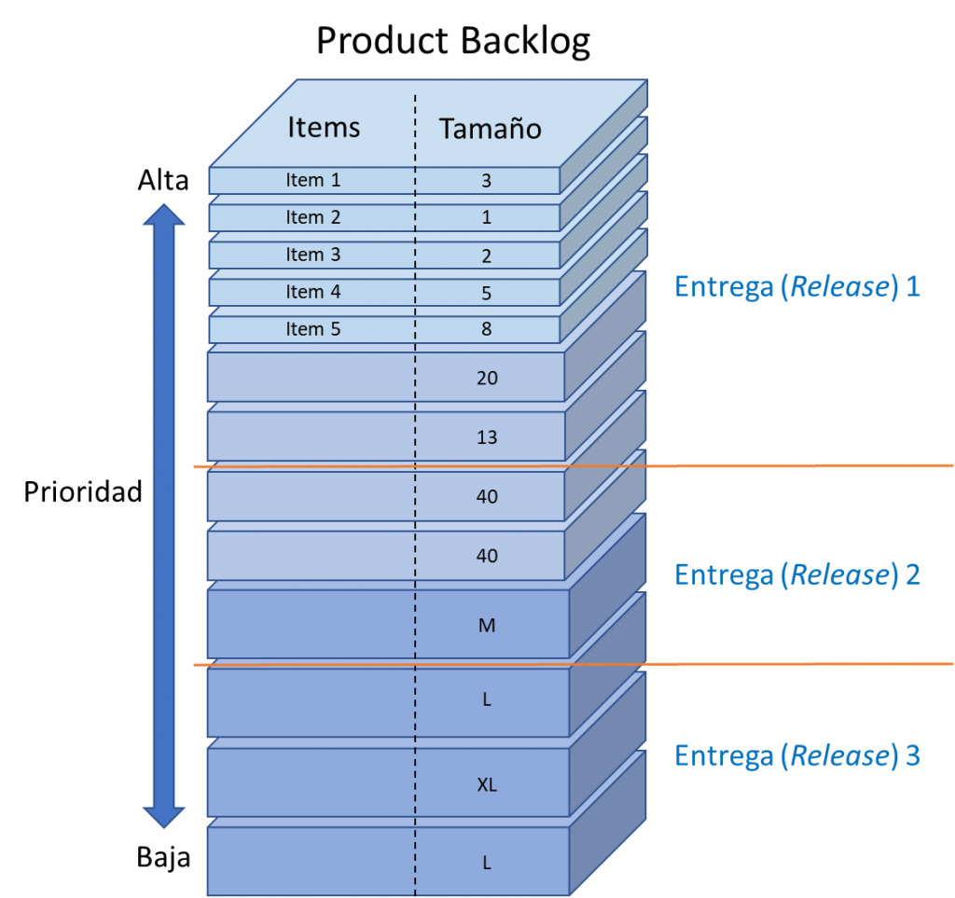
PB_ID | DESCRIPCIÓN
PB01 | Gestion de Clientes
PB02 | Gestion de niños asociados a los Clientes
PB03 | Consulta de Clientes/niños
PB04 | Actualizacion de informacion de Clientes/niños
PB05 | Historial de visitas
PB06 | Registro de ingreso de los Clientes/niños
PB07 | Registro de salida de los Clientes/niños
PB08 | Control de tiempo de permanencia
PB09 | Visualizar tiempo restante de permanencia
PB10 | Generar alertas acerca del tiempo de permanencia
PB11 | Observar la cantidad de clientes en tiempo real
PB12 | Registro de reservas de eventos y cumpleaños
PB13 | Consultar la disponibilidad de eventos
PB14 | Modificar o cancelar la reserva
PB15 | Consultar calendario de reserva
PB16 | Generar cotizacion por paquete de evento
PB17 | Generar el costo por evento
PB18 | Agregar servicios adicionales al evento
PB19 | Conversion de cotizacion a reserva
PB20 | Registro de apertura de caja
PB21 | Gestion de pagos
PB22 | Registro de pagos por evento parcial/completo
PB23 | Registro de cierre de caja
PB24 | Gestion de usuarios
PB25 | Permisos y Roles
PB26

Product Backlog Priorizado

PRODUCT BACKLOG PRIORIZADO CON LA TÉCNICA DE MOSCOW

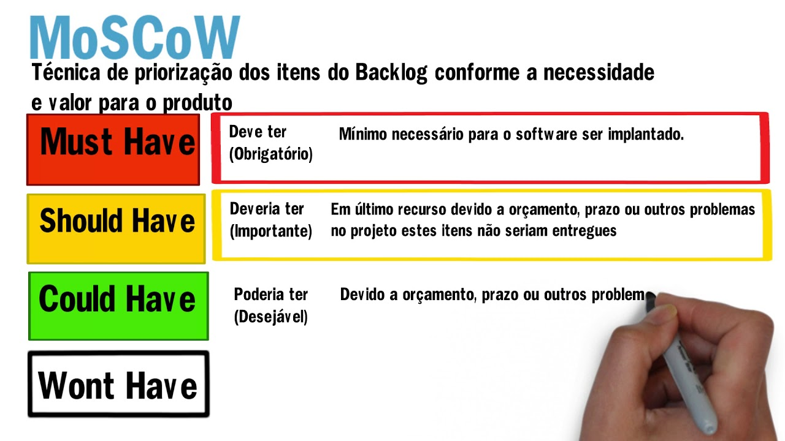
PB_ID | DESCRIPCIÓN | PRIORIZADO
PB01 | Gestion de Clientes | M
PB02 | Gestion de niños asociados a los Clientes | M
PB03 | Consulta de Clientes/niños | M
PB04 | Actualizacion de informacion de Clientes/niños | S
PB05 | Historial de visitas | C
PB06 | Registro de ingreso de los Clientes/niños | M
PB07 | Registro de salida de los Clientes/niños | M
PB08 | Control de tiempo de permanencia | M | M | HIGHEST
PB09 | Visualizar tiempo restante de permanencia | S | 1
PB10 | Generar alertas acerca del tiempo de permanencia | S
PB11 | Observar la cantidad de clientes en tiempo real | C
PB12 | Registro de reservas de eventos y cumpleaños | M | S | HIGHT
PB13 | Consultar la disponibilidad de eventos | M | 2
PB14 | Modificar o cancelar la reserva | S
PB15 | Consultar calendario de reserva | C
PB16 | Generar cotizacion por paquete de evento | M
PB17 | Generar el costo por evento | M | C | MEDIUM
PB18 | Agregar servicios adicionales al evento | S | 3
PB19 | Conversion de cotizacion a reserva | M
PB20 | Registro de apertura de caja | M
PB21 | Gestion de pagos | M | W | LOW
PB22 | Regsitro de pagos por evento parcial/completo | S | 4
PB23 | Registro de cierre de caja | M
PB24 | Gestion de usuarios | M

PB25 | Permisos y Roles | M
PB26 | Control de acceso de usuarios | M

Product Backlog Prior_Estimad
 |  |  |  |  | Criterio de estimación
PRODUCT BACKLOG PRIORIZADO Y ESTIMADO |  |  |  |  | 10 – 30 puntos | Funcionalidad sencilla, pocas reglas de negocio y baja complejidad. | 40 – 60 puntos | Complejidad media, requiere validaciones, varias pantallas o interacción con diferentes componentes. | 70 – 80 puntos | Funcionalidad compleja con múltiples procesos, integración entre módulos y reglas de negocio importantes. | 90 – 100 puntos | Funcionalidad crítica de alta complejidad, con numerosas dependencias, integración con otros servicios o algoritmos complejos
 |  |  | 10 - 100
PB_ID | DESCRIPCION | PRIORIZADO | ESTIMADO
PB01 | Gestion de Clientes | M | 80
PB02 | Gestion de niños asociados a los Clientes | M | 60 | PIVOTE
PB03 | Consulta de Clientes/niños | M | 30
PB04 | Actualizacion de informacion de Clientes/niños | S | 40
PB05 | Historial de visitas | C | 30
PB06 | Registro de ingreso de los Clientes/niños | M | 50
PB07 | Registro de salida de los Clientes/niños | M | 50
PB08 | Control de tiempo de permanencia | M | 70
PB09 | Visualizar tiempo restante de permanencia | S | 40
PB10 | Generar alertas acerca del tiempo de permanencia | S | 60
PB11 | Observar la cantidad de clientes en tiempo real | C | 40
PB12 | Registro de reservas de eventos y cumpleaños | M | 80
PB13 | Consultar la disponibilidad de eventos | M | 50
PB14 | Modificar o cancelar la reserva | S | 40
PB15 | Consultar calendario de reserva | C | 50
PB16 | Generar cotizacion por paquete de evento | M | 70
PB17 | Generar el costo por evento | M | 60
PB18 | Agregar servicios adicionales al evento | S | 40
PB19 | Conversion de cotizacion a reserva | M | 50
PB20 | Registro de apertura de caja | M | 30
PB21 | Gestion de pagos | M | 80
PB22 | Regsitro de pagos por evento parcial/completo | S | 50
PB23 | Registro de cierre de caja | M | 40
PB24 | Gestion de usuarios | M | 70
PB25 | Permisos y Roles | M | 60
PB26 | Control de acceso de usuarios | M | 50


 | MVP (Minimun Viable Product) =

Longitud del Sprint
 | DETERMINACIÓN DE LA LONGITUD DEL SPRINT

LONGITUD DEL SPRINT |  | Nombre del Negocio | YUPI SAC | Fecha:04/07/2026
 |  | Participantes | 1. Makino Pérez, Eder Kenzo

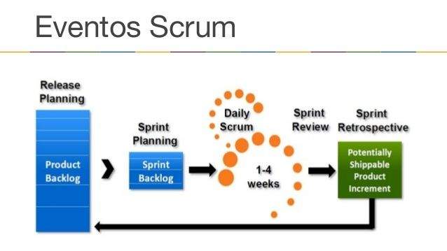
SPRINT | Nro. | TEMAS | Contenido | Fechas
Sprint 1 | 1 | Semana 09 | PB01, PB02, PB24, PB25, PB26 | 2026-07-13 | MVP
 | 2 | Semana 10 | PB03, PB04, PB05, PB06, PB07 |  |  |  | SPRINT BACKLOG
Sprint 2 | 5 | Semana 11 | PB08, PB09, PB10, PB11 | 2026-07-27
 | 6 | Semana 12 | PB12, PB13, PB14, PB15 |  |  | SPRINT 2
Sprint 3 | 7 | Semana 13 | PB16, PB17, PB18, PB19 | 2026-08-10
 | 8 | Semana 14 | PB20, PB21, PB22, PB23 |  |  | SPRINT 3

 |  |  | SPRINT 1: 2 SEMANAS | SCRUM MASTER
 |  |  | SPRINT 2: 2 SEMANAS | PRODUCT OWNER
 |  |  | SPRINT 3: 2 SEMANAS | DEVELOPERS

 | 1.0 Procut Backlog

 | 2.0 Sprint Backlog

 | 3.0 Incremento Producto

MVP - SPRINTS
DETERMINACIÓN DEL MVP Y LOS SPRINT

PB_ID | DESCRIPCIÓN | MOSCOW | ESTIMADO | 520
PB01 | Gestion de Clientes | M | 80
PB02 | Gestion de niños asociados a los Clientes | M | 60 | RELEASE 1
PB03 | Consulta de Clientes/niños | M | 30
PB04 | Actualizacion de informacion de Clientes/niños | S | 40 | SPRINT 1
PB05 | Historial de visitas | C | 30
PB06 | Registro de ingreso de los Clientes/niños | M | 50 | MVP
PB07 | Registro de salida de los Clientes/niños | M | 50
PB24 | Gestion del Acceso de los Usuarios del Sistema | M | 70 | Semana 10 | 2026-07-13
PB25 | Permisos y Roles | M | 60
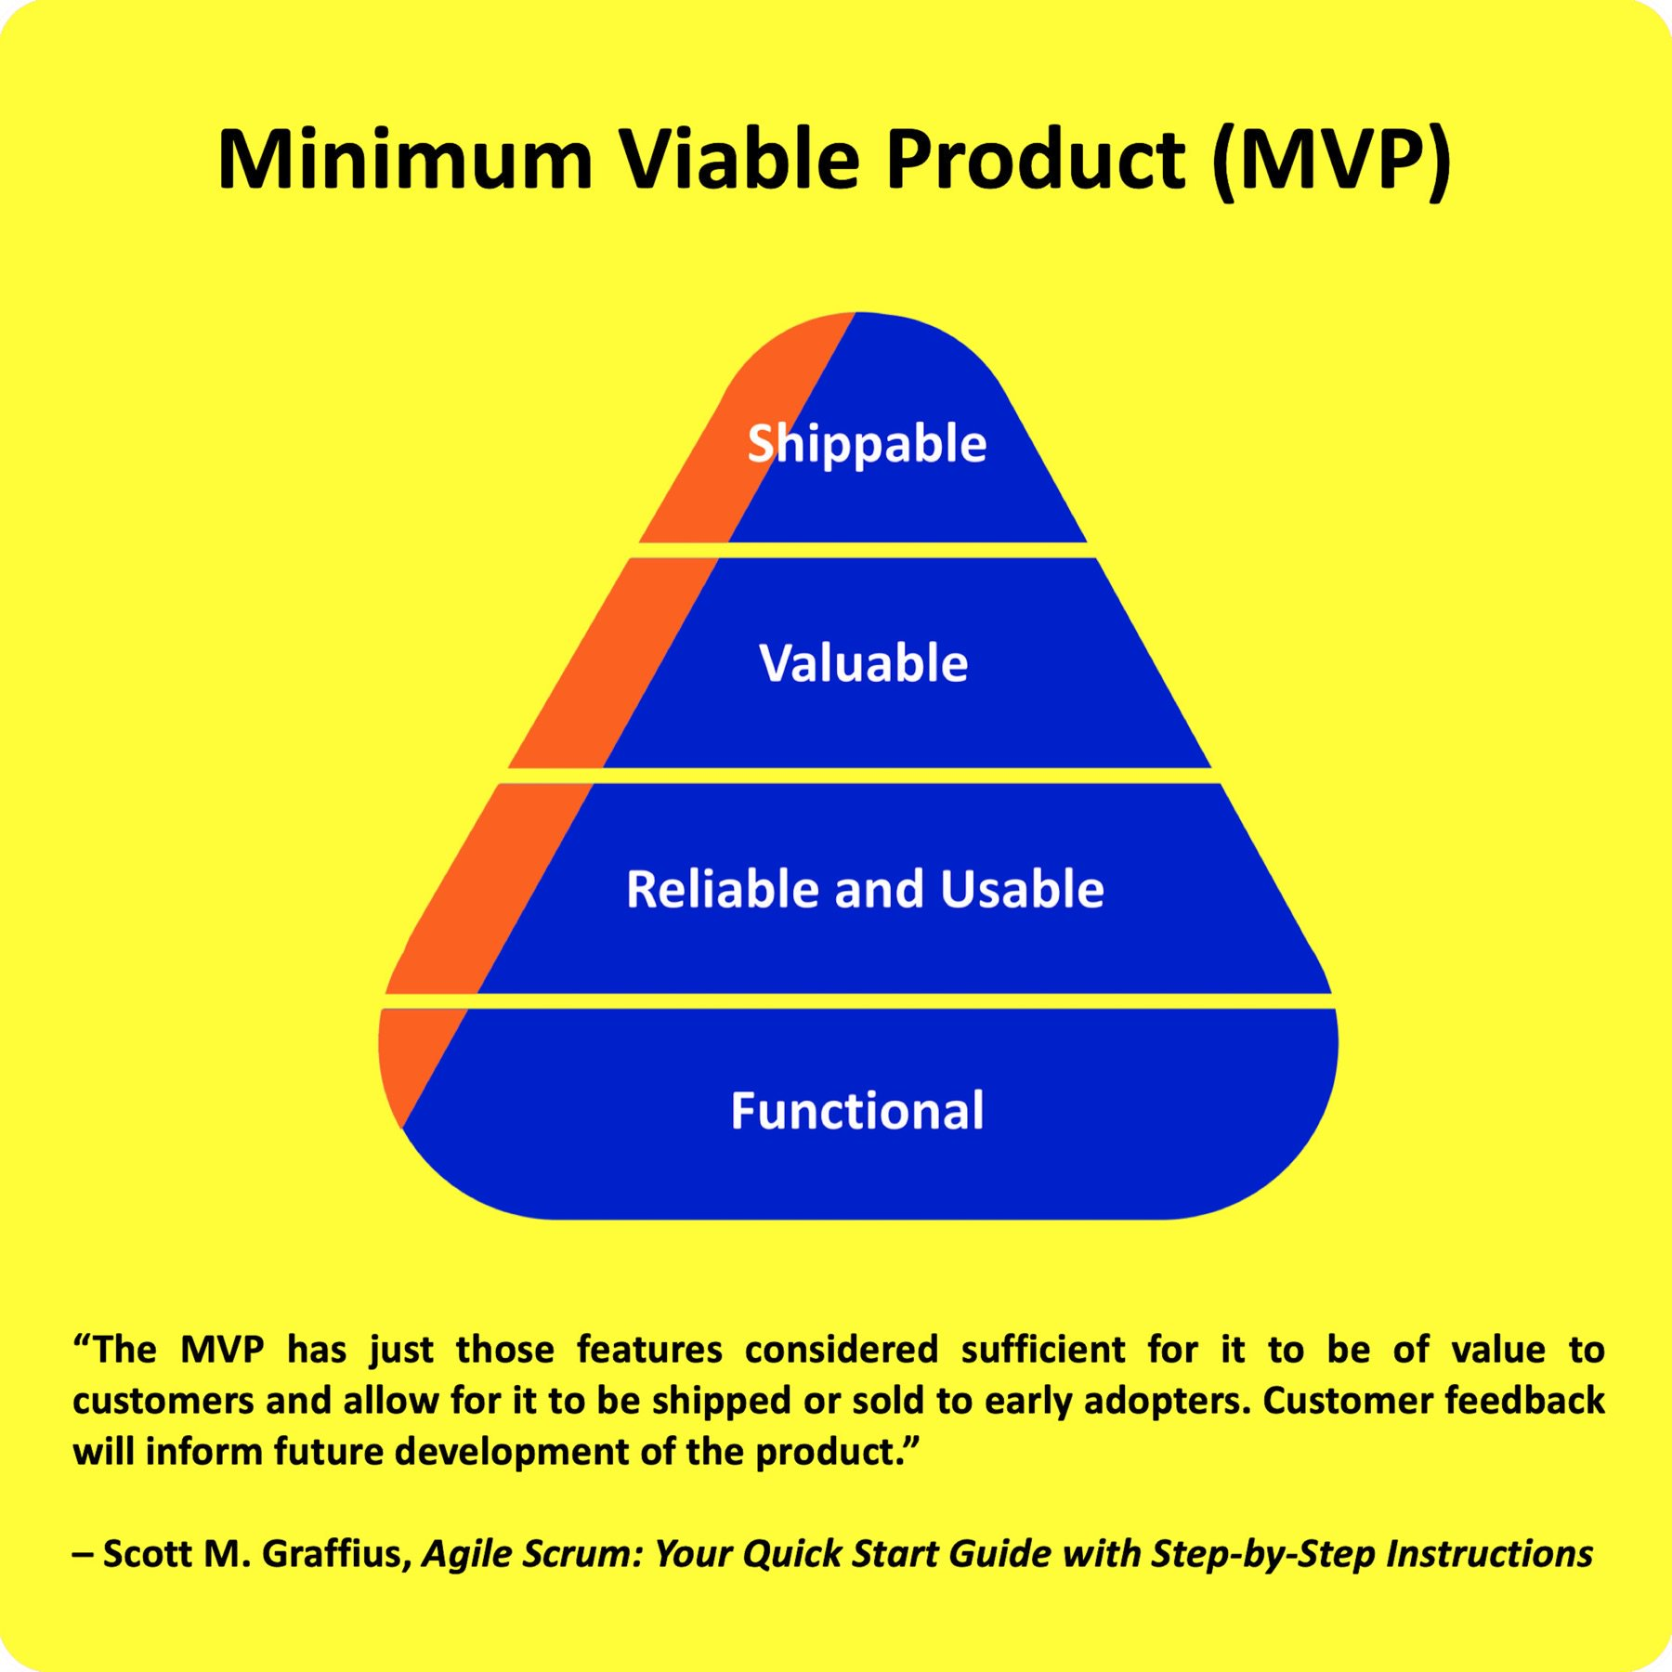
PB26 | Control de acceso de usuarios | M | 50
PB08 | Control de tiempo de permanencia | M | 70
PB09 | Visualizar tiempo restante de permanencia | S | 40
PB10 | Generar alertas acerca del tiempo de permanencia | S | 60 | SPRINT 2 | 2026-07-27
PB11 | Observar la cantidad de clientes en tiempo real | C | 40 | Semana 12
PB12 | Registro de reservas de eventos y cumpleaños | M | 80
PB13 | Consultar la disponibilidad de eventos | M | 50
PB14 | Modificar o cancelar la reserva | S | 40
PB15 | Consultar calendario de reserva | C | 50
PB16 | Generar cotizacion por paquete de evento | M | 70
PB17 | Generar el costo por evento | M | 60
PB18 | Agregar servicios adicionales al evento | S | 40
PB19 | Conversion de cotizacion a reserva | M | 50
PB20 | Registro de apertura de caja | M | 30 | SPRINT 3 | 2026-08-10
PB21 | Gestion de pagos | M | 80
PB22 | Regsitro de pagos por evento parcial/completo | S | 50
PB23 | Registro de cierre de caja | M | 40 | Semana 14

2.0 Evento Daily Scrum
EVENTOS SCRUM: SPRINT 1 |  | Nombre del Negocio | Yupi SAC | Fecha:04/07/2026
 |  | Participantes | 1 Eder Kenzo Makino Perez

2.0 EVENTO DAILY SCRUM
SCRUM TEAM | Meta | ¿ Que hiciste ayer? | ¿ Qué vas a hacer hoy? | ¿ Algún impedimento?
Eder Makino | Primera entrega funcionando en un plazo de 2 semanas (4/07-13/07). De la Solución Web para un Sistema de gestion en Tiempo Real del negocio YUPI SAC PB01, PB02, PB03, PB04, PB05, PB06, PB07, PB24, PB25, PB26 | Modelo de base de datos | Registro de Usuarios | Problemas de conexión a base de datos

 |  | Interfaz Login | Interfaz Menu Principal | Problemas de responsividad

 |  | Interfaz Registro de Clientes/Niños | BackEnd de los primeras tablas | Errores de Código

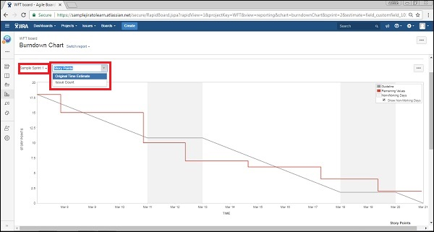
 |  | Continuacion del BackEnd | Conexión BackEnd-FrontEnd | Ningún error

Burn Down Charts
IDEAL : Es la relación estadística entre los DIAS y los puntos de efuerzo que suman los productos declarados en el PRODUCT BACKLOG

BurndownChart SPRINT 1
REMAIN: Es el consumo real de los punto de esfuerzo
DIAS | IDEAL |  | Puntos Reales
1 | 520 |  | 520
2 | 468 |  | 450
3 | 416 |  | 400
4 | 364 |  | 360
5 | 312 |  | 350
6 | 260 |  | 250
REMAIN: EFFORT Es una escala que suamriza los puntos de valor obtenidos en el PRODUCT BACKLOG
7 | 208 |  | 160
8 | 156 |  | 150
9 | 104 |  | 120
10 | 52 |  | 55
11 | 0 |  | 0
 | 520

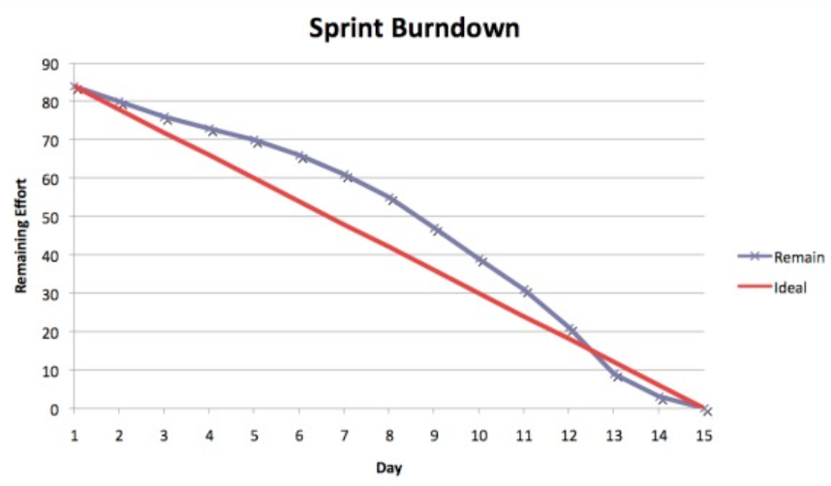
Ideal | 52 Puntos por dia
Total de puntos en Sprint 1 |  |  | 520 puntos
Ideal = Total de Puntos de Historias de Usuario / Total de dias del Sprint
Ideal |  | 52

SPRINT BURNDOWN CHART
Es una gráfica que ayuda a la visualización del avance de un SPRINT. Esta gráfica solo tiene alcance por SPRINT y regresanta cuantos puntos se han consumido por dia versus cuantos puntos deberian consumirse según lo planificado

